Planilha1
CÓDIGO TRUCKPARTS | DESCRIÇÃO | QTD | MATÉRIA PRIMA | PESO LÍQUIDO UNITÁRIO | PESO BRUTO | % DE PERCA
SU 02046 | DESLIZANTE TRASEIRO TRUCK MB
TP 02046A | LATERAL 3/16" DO DESLIZANTE TRASEIRO TRUCK MB | 2 | CHAPA DE AÇO 3/16" | 0.31 | 0.58 | 87%
TP 02046B | BASE 195 X 83 X 3/8" DESLIZANTE TRASEIRO TRUCK MB | 1 | CHAPA DE AÇO 3/8" | 1.2 | 1.38 | 15%

Código: | TP 02046A
Descrição: | LATERAL 3/16" DO DESLIZANTE TRASEIRO TRUCK MB
Lote Economico: | 200
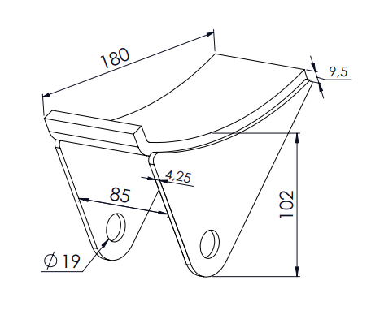
Quantidade: | 2
Processo | Tempo de Setup | Custo de Setup | Tempo de Processo | Custo de Processo
Cortar no Laser | 300 | R$ 0.05 | 22 | R$ 0.72
CUSTO TOTAL |  |  |  | R$ 1.55

Código: | TP 02046B
Descrição: | BASE 195 X 83 X 3/8" DESLIZANTE TRASEIRO TRUCK MB
Lote Economico: | 100
Quantidade: | 1
Processo | Tempo de Setup | Custo de Setup | Tempo de Processo | Custo de Processo
Cortar na Guilhotina | 300 | R$ 0.05 | 15 | R$ 0.23
Repicar na Guilhotina | 300 | R$ 0.05 | 15 | R$ 0.23
Dobrar na Dobradeira | 300 | R$ 0.09 | 150 | R$ 4.61
CUSTO TOTAL |  |  |  | R$ 5.25

Código: | SU 02046
Descrição: | DESLIZANTE TRASEIRO TRUCK MB
Lote Economico: | 100
Quantidade: | 1
Processo | Tempo de Setup | Custo de Setup | Tempo de Processo | Custo de Processo
Montagem | 300 | R$ 0.03 | 60 | R$ 0.62
Soldar na Mig | 300 | R$ 0.03 | 180 | R$ 1.85
Limpeza | 300 | R$ 0.02 | 90 | R$ 0.64
Pintura | 300 | R$ 0.05 | 90 | R$ 1.59
CUSTO TOTAL |  |  |  | R$ 4.84

